상품제안서
골프파우치 GB7009 | 상품코드: S25193

 |  |  |  |  |  |  | 02-713-8555 | www.synergygift.co.kr
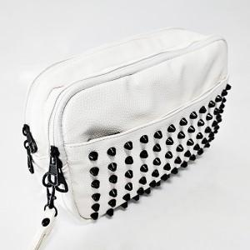 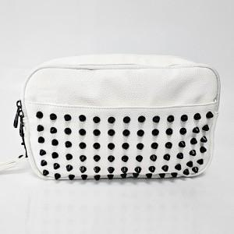

【상세/제작정보】 | <p>※&nbsp;각인 작업 시 벌크로 출고됩니다.</p>

【인쇄/포장옵션】 | 레이저 / 포장불가능

【공급단가】 | 수량 | 50~ | 100~ | 500~ | 1,000~ | 2,000~
*VAT별도 | 단가 | 23,080원 | 22,230원 | 21,370원 | 20,520원 | 20,000원

【상품 URL】 | https://www.synergygift.co.kr:443/src/goods_detail.php?gdno=25193

